问题
 |  | 课后小练习

任务：
 | 从“数据透视表”工作表中抓取数据填充下方表格，结果如右图所示。
 | 如无法生成GetPivotData函数时思考如何解决。

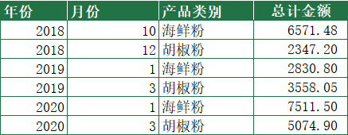
 | 年份 | 月份 | 产品类别 | 总计金额
 | 2018 | 10 | 海鲜粉
 | 2018 | 12 | 胡椒粉
 | 2019 | 1 | 海鲜粉
 | 2019 | 3 | 胡椒粉
 | 2020 | 1 | 海鲜粉
 | 2020 | 3 | 胡椒粉

